Feuil1
VISITE LYCÈE |  |  |  | 2nd MENUISERIE ALUMINIUM VERRE
1.3 | C O N T R O L E |  |  |  |  |  |  |  | ??? |  |  |  | 0 | /20
 |  | P R E P A R A T I O N d u C O N T R O L E | C O N T R O L E | D E V O I R S | 2nd O B A V M S O u v r a g e s d u B â t i m e n t A l u m i n i u m, V e r r e & M a t é r i a u x d e S y n t h è s e | 1er O B A V M S O u v r a g e s d u B â t i m e n t A l u m i n i u m, V e r r e & M a t é r i a u x d e S y n t h è s e | Ter O B A V M S O u v r a g e s d u B â t i m e n t A l u m i n i u m, V e r r e & M a t é r i a u x d e S y n t h è s e | CAP C O B A L U C o n s t r u c t e u r d’ O u v r a g e s d u B â t i m e n t A l u m i n i u m, V e r r e & M a t é r i a u x d e S y n t h è s e |  |  | ………/5 | ………/20
 | Ter O B A V M S O u v r a g e s d u B â t i m e n t A l u m i n i u m, V e r r e & M a t é r i a u x d e S y n t h è s e | CAP M e n u i s e r i e A l u m i n i u m V e r r e - T I T R E P R O M A V | 2nd MENUISERIE ALUMINIUM VERRE |  |  |  |  |  |  |  |  |  |  |  | Pose en applique sur dormant-précadre | Pose en applique sur précadre acier | Pose en applique sur précadre ALU | Pose en applique avec tapées d'isolation
E N O N C E 1 : |  | Répondre aux questions suivantes : |  |  |  |  | Chaque réponse rapporte deux points. |  |  |  |  | Durér : 10mn
un ensemble menuisé | ì
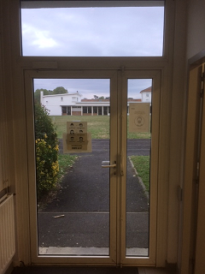
 |  |  |  |  |  |  |  |  |  | 0
 |  |  |  | Cette menuiserie est : |  |  | un ensemble menuisé |  |  | 0
 |  |  |  |  |  |  | un ensemble composé |  |  | 0
 |  |  |  |  |  |  | un ensemble PVC |  |  | 0
 |  |  |  |  |  | mettre un x dans les bonnes cases, plusieures réponses possibles
 |  |  |  |  |  | Attention un x mal placé vous enleverra 2 points

 |  |  |  | La partie vitrée supérieure se nomme :
 |  |  | porte classique
 |  |  | porte tiercée |  |  |  | une allège |  |  | 0
 |  |  | porte allège |  |  |  | une imposte |  |  | 0
 |  |  | porte au vequio |  |  |  | une baie vitrée |  |  | 0
 |  |  | ??? |  |  | mettre un x dans les bonnes cases, une réponse possible
 |  |  | 1
 |  |  | 2
 |  |  | 3 |  | La porte est composée de | ??? | vantaux |  |  | 0

Nommer la "géometrie" de la porte : |  |  | ??? |  |  |  |  |  |  | 0

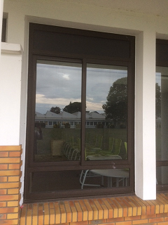

 |  |  |  | Cette menuiserie est : |  |  | un ensemble menuisé |  |  | 0
 |  |  |  |  |  |  | munie d'une imposte |  |  | 0
 |  |  |  |  |  |  | munie d'une allège |  |  | 0
 |  |  |  |  |  |  | munie d'un seul vantail |  |  | 0
 |  |  |  |  |  | mettre un x dans les bonnes cases, plusieures réponses possibles
 |  |  |  |  |  | Attention un x mal placé vous enleverra 2 points

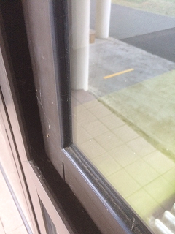
 |  |  |  | Cette menuiserie est : |  |  | munie d'un double vitrage |  |  | 0
 |  |  |  |  |  |  | munie d'un simple vitrage |  |  | 0
 |  |  |  |  |  | mettre un x dans les bonnes cases, une réponse possible

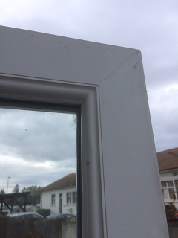
 |  |  |  | Cette menuiserie est : |  |  | en PVC |  |  | 0
 |  |  |  |  |  |  | en aluminium |  |  | 0
 |  |  |  |  |  | mettre un x dans les bonnes cases, une réponse possible

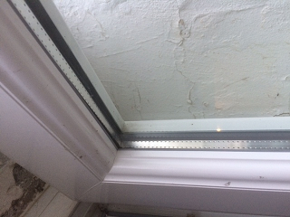
 |  |  |  | Cette menuiserie est : |  |  | munie d'un double vitrage |  |  | 0
 |  |  |  |  |  |  | munie d'un simple vitrage |  |  | 0
 |  |  |  |  |  | mettre un x dans les bonnes cases, une réponse possible

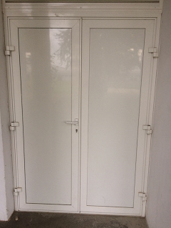
 |  |  |  | Cette menuiserie est : |  |  | munie d'un vitrage laqué blanc |  |  | 0
 |  |  |  |  |  |  | munie d'un panneau de bois blanc |  |  | 0
 |  |  |  |  |  |  | munie d'un panneau sandwich |  |  | 0
 |  |  |  |  |  |  | une porte tiercée |  |  | 0
 |  |  |  |  |  | mettre un x dans les bonnes cases, une réponse possible
 |  |  |  |  |  | Attention un x mal placé vous enleverra 2 points

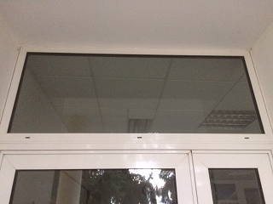
 |  |  |  | Les trous qui apparaissent |  |  | des trous de drainage |  |  | 0
 |  |  |  | en traverse basse sont : |  |  | des trous d'aération |  |  | 0
 |  |  |  |  |  |  | des trous ésthétiques |  |  | 0
 |  |  |  |  |  | mettre un x dans les bonnes cases, une réponse possible
 |  |  |  |  |  | Attention un x mal placé vous enleverra 2 points

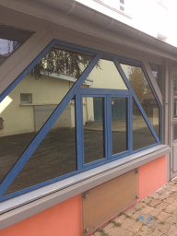
 |  |  |  | Les vitrages de ces |  |  | des miroirs |  |  | 0
 |  |  |  | belles menuiseries sont : |  |  | des vitrages anti UV |  |  | 0
 |  |  |  |  |  |  | des vitrages à contrôle solaire |  |  | 0
 |  |  |  |  |  | mettre un x dans les bonnes cases, une réponse possible
 |  |  |  |  |  | Attention un x mal placé vous enleverra 2 points

